使用許可申請書記入例P7
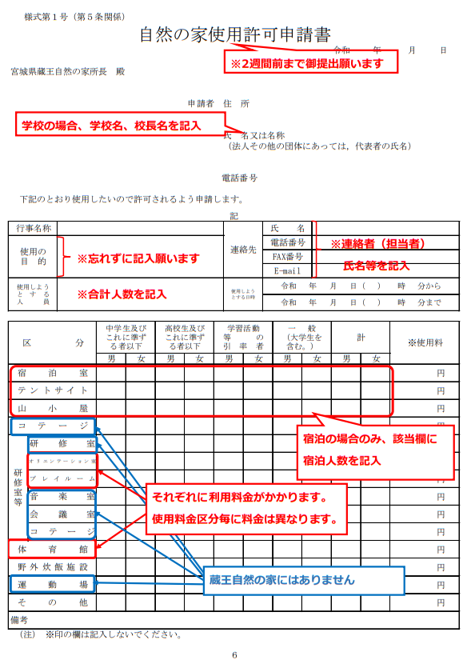

日帰りの場合は、
「その他」に記入

７

